DataBase Qly Khuôn
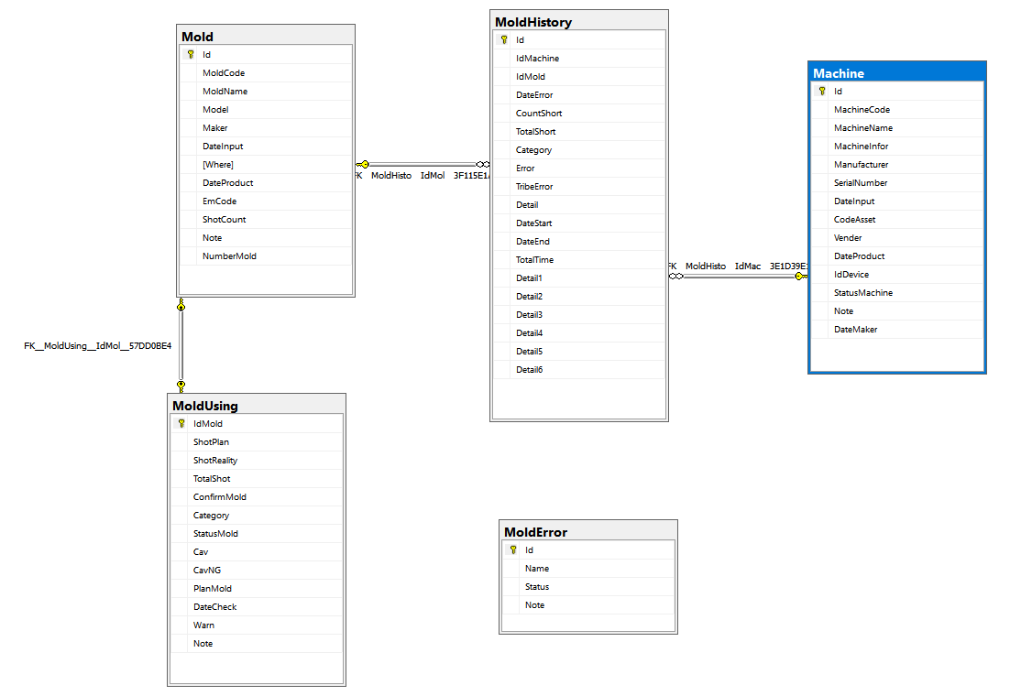

Khóa tham chiếu trùng với khóa chính

DataBase Khuôn 2
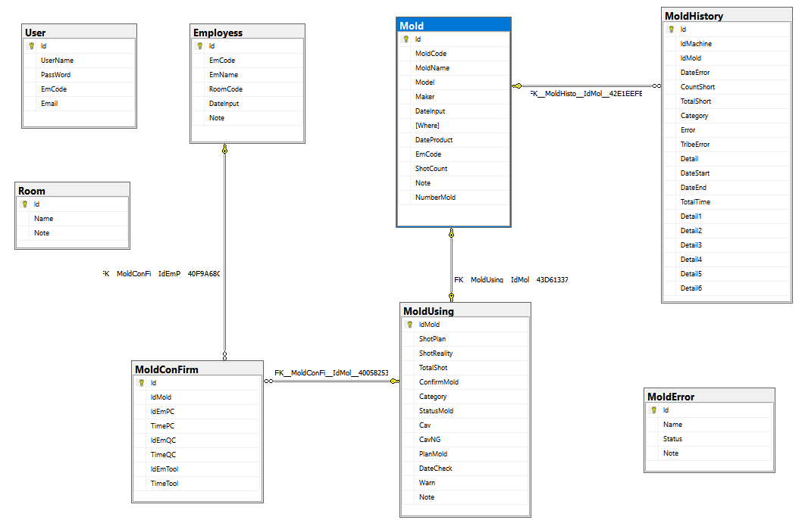

Quy trình thêm lý lịch BD
 | Đến thời gian bảo dưỡng thì kích đúp vào khuôn để thêm lý lịch bảo dưỡng | Tự động thêm vào bảng lý lịch bảo dưỡng
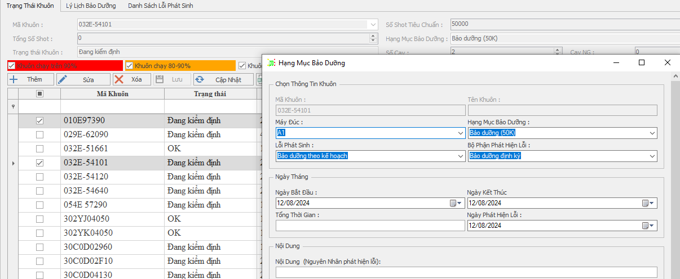
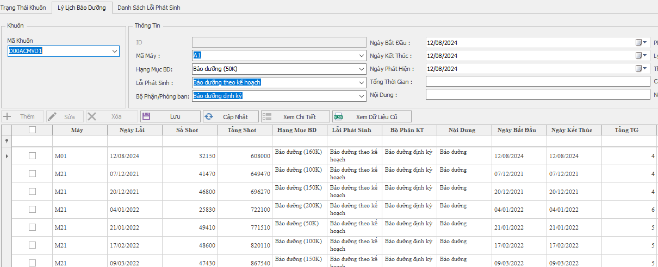

 |  |  | Bảng lý lịch phải Tham

 |  |  | chiếu đến bảng Khuôn
 |  |  | đang sử dụng

 |  |  |  | Hạng mục bảo dưỡng thay đổi số Shot sau khi bảo dưỡng xong thì số Shot sẽ reset về 0

Xóa lịch sử đi thì nó phải về trạng thái trước đó.

 |  |  |  |  | Tổng Shot bằng cộng dồn lại Số Shot thực tế sau mỗi lần bảo dưỡng.

 |  |  |  |  |  | Số Shot thực tế tại những lần bảo dưỡng.

Chỉ Thị Sản Xuất.
 |  |  |  | tính Khối lượng dựa trên tỷ lệ hao hụt
BẢNG linh kiện |  | Thiết lập dữ liệu nguồn về linh kiện

 |  |  |  | Tính ra khối lượng từ bảng linh kiện.

 |  |  |  | Chỉ định ra số lượng sản phẩm cần sản xuất
 |  |  |  | Chỉ định ra khối lượng nguyên liệu sử dụng.
 |  |  | Bảng Chỉ Thị Sản Xuất.

Bảng Mác cài sản phẩm. | Định nghĩa ra là linh kiện này, sản xuất trên máy nào, khuôn gì, tại nhà máy ở đâu

cũ

Mới.
Cột nhà máy trống là khả năng lúc ý còn có một nhà máy

Mới

DataBase CTSX
